Лист1
 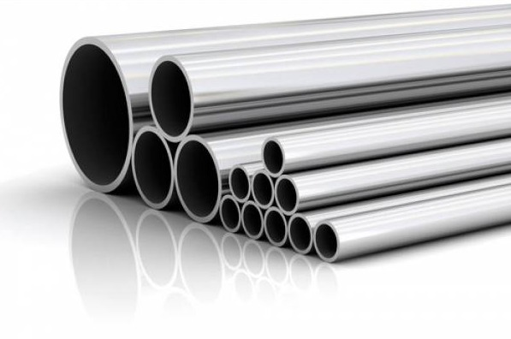 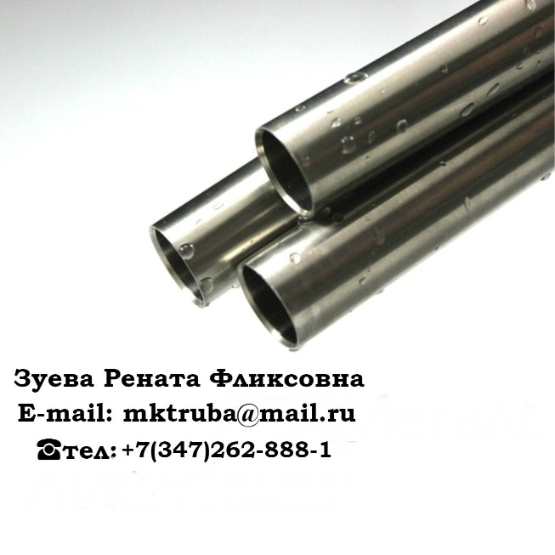
Диаметр | Стенка | Шов | ГОСТ сталь | Изоляция | Кол-во | Цены с НДС | Год | Местоположение

57 | 3,,5 | э/с | ст10 |  | 58.793 | 36500 | 2011г. | Оренбургская обл.

57 | 4 | б/ш | ст20 | ВУС | 5.51 | 43000 | 2013г. | Оренбургская обл.

73 | 5.5 | э/с | ст.22гю |  | 500 | 24000 | 2017, 2 сорт | Костромская обл

76 | 4.5 | э/с | ст.10 |  | 7.2 | 36500 | 2012г. | Оренбургская обл.

89 | 6.5 | бш | ст.45 |  | 200 | 33000 | 2017г. | Санкт-Петербург
89 | 6.5 | э/с | ст.22ГЮ |  | 200 | 26000 | 2017г. 2 сорт | Костромская обл.
89 | 10 | б/ш | 13ХФА |  | 30 | 56000 | 2017 | Нижневартовск

102 | 6.5 | э/с | ст.22ГЮ |  | 200 | 32500 | 2017г. 2сорт | Костромская обл.

108 | 8 | б/ш | 09г2с |  | 40 | 43000 | 2014г. | Нов.Уренгой
108 | 12 | б/ш | ст20 | ВУС | 220.12 | 36500 | Mar-13 | Оренбургская обл.

114 | 4.5 | э/с | ст. 10 10705 |  | 25 | 42000 |  | Челябинск

114 | 6,4-7,4 | э/с | ст.22ГЮ |  | 500 | 37500 | 2017г 2 сорт | Костромская обл.

114 | 8 | б/ш | ст20 |  | 7.583 | 41000 | 2012г. | Оренбургская обл.

168 | 6 | б/ш | ст20 | ВУС | 5, 42 | 41000 | 2013г. | Оренбургская обл.

168 | 8--9 | э/с | ст.22ГЮ |  | 300 | 37000 | 2017г. 2 сорт | Костромская обл.

168 | 12 | б/ш | 13ХФА | ВУС | 40 | 43000 |  | Челябинск
178 | 9 | э/с | ст.22ГЮ |  | 500 | 28000 | 2017 г 2 сорт | Костромская обл.
219 | 6 | э/с | 09г2с |  | 80 | 41000 | 2016г. | Нижневартовск
219 | 8 | м/ш | 8732 |  | 100 | 46000 |  | Атырау

219 | 8 | б/ш | 13ХФА |  | 115 | 60000 | 2017г. | Самара

273 | 6 | э/с | ст17г1с | ВУС | 36.963 | 36500 | 2013г. | Нижневартовск

325 | 8 | э/с | 10705 |  | 500 | 38500 |  | Коми
325 | 8 | э/с | 09г2с |  | 40 | 43000 | 2015г. | Нов. Уренгой
325 | 8 | э/с | 20295 | ВУС | 100 | 44000 | 2008 | Уральск
325 | 9 | э/с | 20295 | ВУС | 100 | 44000 | 2008 | Уральск
325 | 9 | э/с | 09г2с |  | 20 | 41000 |  | Челябинск
325 | 9 | э/с | гост 10705 |  | 60 | 42000 | 2014г. | Нов. Уренгой
377 | 8 | э/с | 20295 |  | 80 | 34000 | 2009г. | Нефтекамск
530 | 10 | э/с | к60 | ВУС | 160 | 46000 | 2010 | Уренгой

720 | 8 | э/с | 17г1с |  | 20 | 36000 | 2016 | Ярославль

720 | 8 | э/с | 17Г1С-У | ВУС | 1000 | 55000 | 2014 | Новосиб. Область
720 | 9 | э/с | 17г1с |  | 200 | 32000 | 2008 | Сургут
720 | 10 | э/с |  | ВУС | 20 | 45000 | 2015г. | Нов. Уренгой
720 | 12 |  | градус |  | 100 | 33000 |  | Новороссийск
1020 | 12 |  | к56 | ВУС | 100 | 50000 | 2015г. | Нижегород. обл.
Труба толстостенная
219 | 16 | б/ш | 09 09г2с |  | 80 | 41000 | 2015 | Нижневартовск
325 | 14 | б/шб/ш | жю | анткр/п | 1000 | 37000 | 2014 | Симферополь
508 | 31.3 |  | К60 | ВУС | 5 шт | 40000 | 2014 | Анапа

812 | 39.8 |  | К60 | ВУС | 1 шт | 40000 | 2014 | Анапа

1220 | 22.7 |  | К60 | ВУС | 2 шт | 40000 | 2014 | Анапа

1220 | 33 |  | К60 | ВУС | 5 шт | 40000 | 2014 | Анапа

1420 | 21.6 |  | К60 | ВУС | 3 шт | 40000 | 2014 | Анапа

ООО" МАГИСТРАЛЬНАЯ КОМПЛЕКТАЦИЯ" - это компания, осуществляющая поставки металлопроката по всей территории Российской Федерации. Наша компания является дилером крупнейших металлургических комбинатов: -Выксунский металлургический завод -Волжский трубный завод -Челябинский трубопрокатный завод -Синарский трубный завод -Первоуральский новотрубный завод -Северский трубный завод -Альметьевский трубный завод -Таганрогский металлургический завод -Борский трубный завод -Ижорский трубный завод Мы активно сотрудничаем с крупными заводами, что п озволяет нам в кратчайшие сроки и на выгодных условиях поставлять необходимые трубы! За нами не заржавеет!

